CollectiveAccess
Image | Object | Description | Date
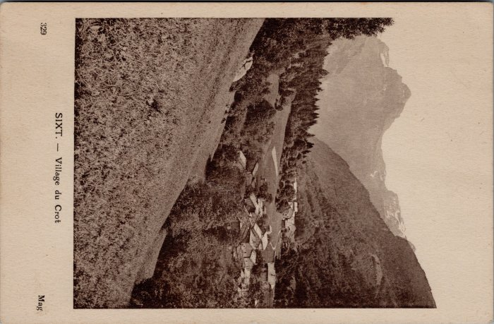 | Carte postale village du Crot (32-004) | Carte postale village du Crot

